DICCIONARIO
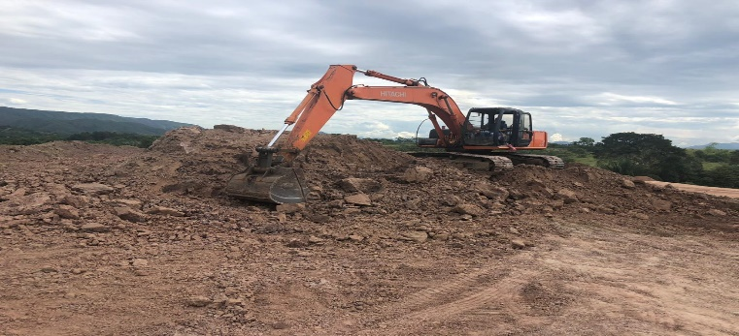
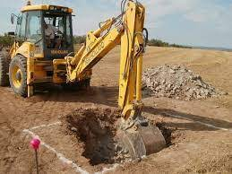
EDT ID | COMPONENTE DE LA EDT |  | VERSIÓN

A5 | PAQUETE DE TRABAJO: ARMADO DE ACERO |  | 1

DESCRIPCIÓN DEL COMPONENTE DE LA EDT

UNIDAD DE MEDIDA |  | Kilogramos [Kg]
ALCANCE |  | El presente paquete de trabajo constituye especificamente por las actividade de corte y armado de acero de elementos estructurales con respecto a los planos estructurales especificados

DESCRIPCION DE LAS ACTIVIDADES |  | En la presenta actividad se contempla el correcto suministro, corte, doblamiento y colocación de las barras de acero en los elementos estructurales, en concordancia con los planos del proyecto. Para la ejecución de los trabajos de acero de refuerzo, se deben tener en cuenta todos los requerimientos de materiales, condiciones y tolerancias de recibo establecidos en las normas sismo resistentes vigentes.

CRITERIOS DE ACEPTACIÓN |  | -Aprobacion de interventoria
 |  | -Cumplimiento NSR-10
 |  | -Cumplimiento de cuantias

RECURSOS MANO DE OBRA |  | Un oficial y un ayudante
TIEMPO ESTIMADO |  | El tiempo estimado o duracion depende de el proyecto a trabajar
REFERENCIAS TECNICAS |  | -NSR-10 TITULO C
 |  | -NTC
IMAGEN DE REFERENCIA
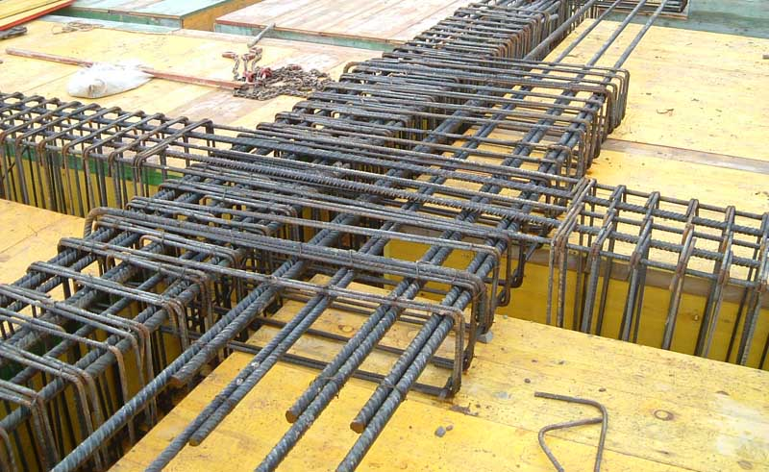
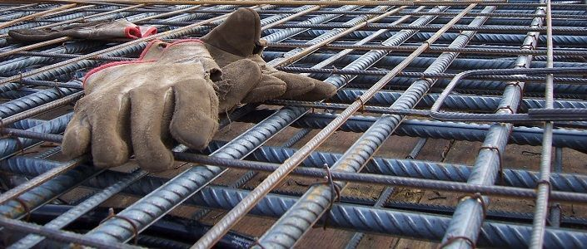

EDT ID | COMPONENTE DE LA EDT |  | VERSIÓN

A1 | PAQUETE DE TRABAJO: CONSTRUCCION DE COLUMNAS EN CONCRETO |  | 1

DESCRIPCIÓN DEL COMPONENTE DE LA EDT

UNIDAD DE MEDIDA |  | Metros cubicos [m³]
ALCANCE |  | El presente paquete de trabajo constituye especificamente por las actividades de formaleteo y fundicion de concreto, en el cual se cumplan los requisitos según los planos estructurales.

DESCRIPCION DE LAS ACTIVIDADES |  | La presente actividad contempla el correcto suministro e instalación primero de formaletas metalicas para confinamiento del concreto y su configuración a las dimensiones requeridas en columnas. Las formaletas deben estar diseñadas para producir el acabado especificado y deben tener la resistencia suficiente para soportar la presión resultante de la colocación y del vibrado del concreto y tener la rigidez suficiente para mantener las tolerancias especificadas y segundo la posterior colocación del concreto en obra siguiendo los parametros descritos en las especificaciones técnicas y teniendo como base los planos estructurales.

CRITERIOS DE ACEPTACIÓN |  | -Aprobacion de interventoria
 |  | -Cumplimiento NSR-10
 |  | -Cumplir con el 70% de la resistencia a los 7 dias y dimensiones establecidas

RECURSOS MANO DE OBRA |  | Un oficial y un ayudante
TIEMPO ESTIMADO |  | El tiempo estimado o duracion depende de el proyecto a trabajar
REFERENCIAS TECNICAS |  | -NSR-10 TITULO C
 |  | -NTC
IMAGEN DE REFERENCIA
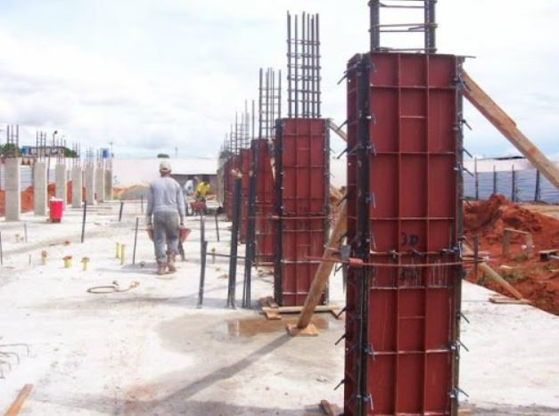
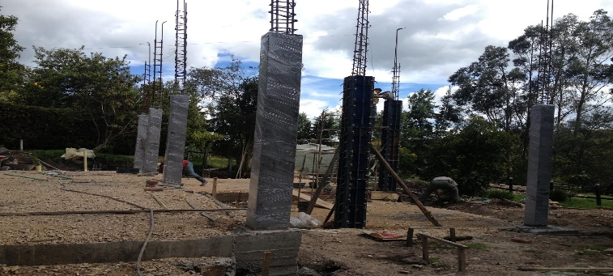

EDT ID | COMPONENTE DE LA EDT |  | VERSIÓN

A2 | PAQUETE DE TRABAJO: CONSTRUCCION DE VIGAS EN CONCRETO |  | 1

DESCRIPCIÓN DEL COMPONENTE DE LA EDT

UNIDAD DE MEDIDA |  | Metros cubicos [m³]
ALCANCE |  | El presente paquete de trabajo constituye especificamente por las actividades de formaleteo y fundicion de las vigas de concreto, en el cual se cumplan los requisitos según los planos estructurales.

DESCRIPCION DE LAS ACTIVIDADES |  | La presente actividad contempla el correcto suministro e instalación primero de formaletas metalicas para confinamiento del concreto y su configuración a las dimensiones requeridas en vigas. Las formaletas seran metalicas y deben estar diseñadas para producir el acabado especificado,deben tener la resistencia suficiente para soportar la presión resultante de la colocación, el vibrado del concreto y tener la rigidez suficiente para mantener las tolerancias especificadas y segundo la posterior colocación del concreto en obra siguiendo los parametros descritos en las especificaciones técnicas y teniendo como base los planos estructurales.

CRITERIOS DE ACEPTACIÓN |  | -Aprobacion de interventoria
 |  | -Cumplimiento NSR-10
 |  | -Cumplir con el 70% de la resistencia a los 7 dias y dimensiones establecidas

RECURSOS MANO DE OBRA |  | Un oficial y un ayudante
TIEMPO ESTIMADO |  | El tiempo estimado o duracion depende de el proyecto a trabajar
REFERENCIAS TECNICAS |  | -NSR-10 TITULO C
 |  | -NTC
IMAGEN DE REFERENCIA
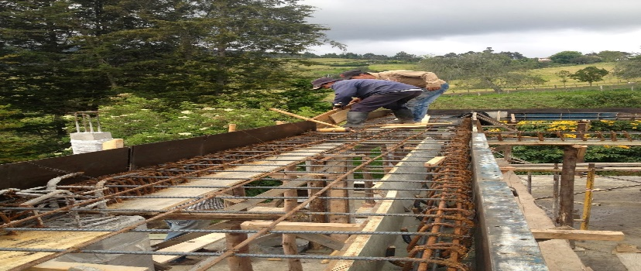
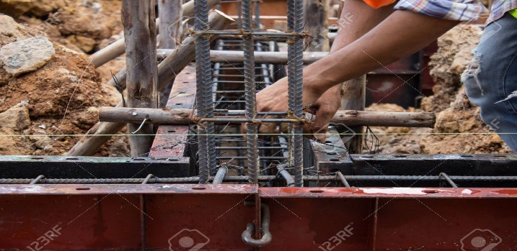

EDT ID | COMPONENTE DE LA EDT |  | VERSIÓN

A3 | PAQUETE DE TRABAJO: EXCAVACIÓN MECÁNICA |  | 1

DESCRIPCIÓN DEL COMPONENTE DE LA EDT

UNIDAD DE MEDIDA |  | Metros cubicos [m²]
ALCANCE |  | El presente paquete de trabajo constituye especificamente por las actividades de formaleteo y fundicion de lasplacas aligeradas de concreto, en el cual se cumplan los requisitos según los planos estructurales.

DESCRIPCION DE LAS ACTIVIDADES |  | La presente actividad contempla el correcto suministro e instalación primero de formaletas metalicas para confinamiento del concreto y su configuración a las dimensiones requeridas en placas, posterior a esto despues del armado del acero se realizara la fundida de concreto de la placa y se realizaran los procesos posteriores de vibrado y curado del concreto de la placa.

CRITERIOS DE ACEPTACIÓN |  | -Aprobacion de interventoria
 |  | -Cumplimiento NSR-10
 |  | -Cumplir con el 70% de la resistencia a los 7 dias y dimensiones establecidas

RECURSOS MANO DE OBRA |  | Un oficial y un ayudante
TIEMPO ESTIMADO |  | El tiempo estimado o duracion depende de el proyecto a trabajar
REFERENCIAS TECNICAS |  | -NSR-10 TITULO C
 |  | -NTC
IMAGEN DE REFERENCIA
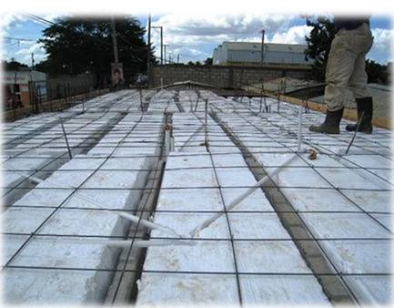
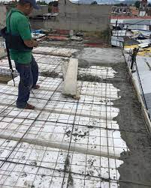

EDT ID | COMPONENTE DE LA EDT |  | VERSIÓN

A4 | PAQUETE DE TRABAJO: EXCAVACION MECANICA |  | 1

DESCRIPCIÓN DEL COMPONENTE DE LA EDT

UNIDAD DE MEDIDA |  | Metros cubicos [m³]
ALCANCE |  | El presente paquete de trabajo constituye especificamente por las actividades en las que se hace necesaria la intervencion de maquinaria pesada, en el cual se realiza la explanacion primero con el fin de llegar a la cota necesaria y luego la excavacion para construir la cimentacion.

DESCRIPCION DE LAS ACTIVIDADES |  | La actividad se refiere al retiro de los diferentes volumenes de materiales de tierra existentes en la zona donde se construirá la cimentacion, con el fin de llegar a los niveles indicados por los planos. La excavación con una maquina retroexcavadora puede sacar mayor cantidad de tierra en un menor tiempo, pero manualmente entre ayudantes y oficiales pueden realizar estos retiros de volumenes en zonas donde la máquina no pueda llegar.

CRITERIOS DE ACEPTACIÓN |  | -Aprobacion de interventoria
 |  | -Excavacion debe llegar hasta la cota especificada en planos.
 |  | -Los criterios de aceptacion se relacionan con el titulo H de la NSR-10, estudios geotecnicos.

RECURSOS MANO DE OBRA |  | Un oficial y un ayudante
TIEMPO ESTIMADO |  | El tiempo estimado o duracion depende de el proyecto a trabajar
REFERENCIAS TECNICAS |  | -NSR-10 TITULO H
 |  | -Norma INVIAS 2013
IMAGEN DE REFERENCIA

